상품제안서
브리츠 P610GX C-TYPE 유선이어폰 | 상품코드: F01116

 |  |  |  |  |  |  | 02-412-0044 | www.easy1.co.kr
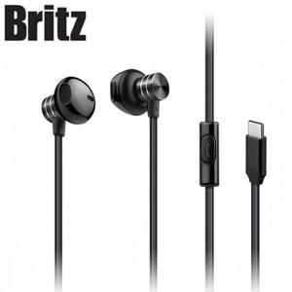

【상세/제작정보】 | 어디서든 완벽한 프리미엄 사운드와 인터페이스

【인쇄/포장옵션】 | 라벨지스티커 / 포장지포장

【공급단가】 | 수량 | 30~ | 100~ | 300~ | 500~ | 1,000~
*VAT별도 | 단가 | 16,900원 | 16,640원 | 16,250원 | 15,600원 | 14,950원

【상품 URL】 | http://www.easy1.co.kr/src/goods_detail.php?gdno=1116

